Hoja1
 |  | Referencia: |  |  | 18 |  |  | Maribel Gil modelista |  | 0 a 1.5 | 5 | 1.05
 |  | Tipo: |  |  | BANDOLERA PARA DAMA |  |  |  |  | 1.51 a 3 | 10 | 1.1
 |  | Fecha: |  |  | 2023-02-28 |  |  |  |  | 3.01 a 5 | 15 | 1.15
 |  | cliente |  |  | SENA |  |  |  |  | mas de 5 | 20 | 1.2
 |  | numero de ficha |  |  | celda de Producción |  |  |  |  | tiras de mas de 80 cm | 40 | 1.4

material | numero del molde | nombre del molde | cantidad | alto | ancho | alto x ancho = cm_2 | dm^2 | % desperdicio | Total | 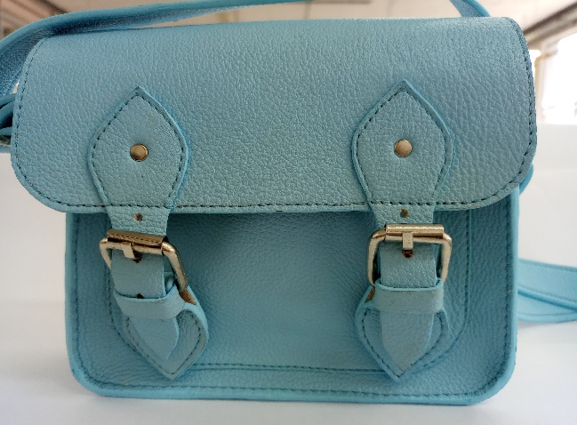 PENDIENTE FOTO
cuero | 2 | frente y espaldar | 2 | 20 | 15 | 300 | 3.00 | 1.1 | 6.60
 |  | correas | 4 | 80 | 3.5 | 280 | 2.80 | 1.4 | 15.68
 | 3 | bolsillo delantero | 1 | 16 | 10.7 | 171.2 | 1.71 | 1.1 | 1.88
 | 6 | tapa | 1 | 20.8 | 16.5 | 343.2 | 3.43 | 1.15 | 3.95
 | 7 | hebilleros | 2 | 12 | 4 | 48 | 0.48 | 1.05 | 1.01
 | 9 | puntera | 2 | 11.8 | 4 | 47.2 | 0.47 | 1.05 | 0.99
 | 11 | FALSE | 1 | 47.2 | 6.5 | 306.8 | 3.07 | 1.15 | 3.53
 | 14 | chapetas | 2 | 12 | 4.5 | 54 | 0.54 |  | 0.00
 |  |  |  |  |  | 0 | 0.00 |  | 0.00
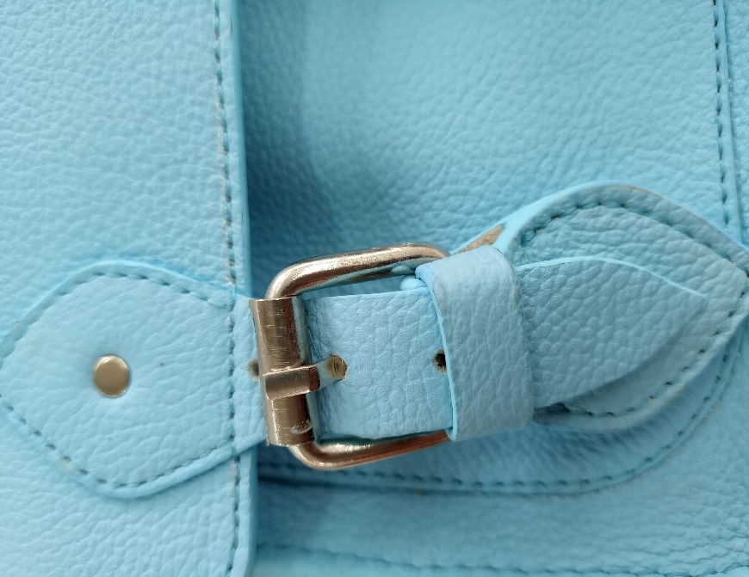
 |  |  |  |  |  | 0 | 0.00 |  | 0.00
 |  |  |  |  |  | 0 | 0.00 |  | 0.00
 |  |  |  |  |  | 0 | 0.00 |  | 0.00
 | total cuero en dm_2 |  |  |  |  |  |  |  | 33.64
perimetros para consumo de hilo en cm |  |  |  | 219.8 | 64.7 | 284.5 | 569

material | numero del molde | nombre del molde | cantidad | alto | ancho | atlo x ancho=cm_2 | dm^2 | % desperdicio | Total
forro cerdo | 6 | tapa | 1 | 20.8 | 16.5 | 343.2 | 3.432 | 1.15 | 3.95
 | 7 | hebilleros | 2 | 12 | 4 | 48 | 0.48 | 1.05 | 1.01
 | 9 | puntera | 2 | 11.8 | 4 | 47.2 | 0.472 | 1.05 | 0.99
 | 14 | chapetas | 2 | 12 | 4.5 | 54 | 0.54 | 2.05 | 2.21
 |  |  |  |  |  |  |  |  | 5.95

material | numero del molde | nombre del molde | cantidad | alto | ancho | atlo x ancho=cm_2 | % desperdicio | Total
FORRO | 4 | bolsillo delantero | 1 | 16.1 | 11.6 | 186.76 | 1.1 | 205.44
 | 12 | FALSE | 1 | 49.3 | 6.5 | 320.45 | 1.1 | 352.50
 | 13 | frente y espalda | 2 | 20 | 16 | 320 | 1.1 | 704.00
 |  |  |  |  |  | 0 | 1.1 | 0.00
 |  |  |  |  |  | 0 | 1.1 | 0.00
 |  |  |  |  |  | 0 | 1.1 | 0.00
 |  |  |  |  |  | 0 | 1.1 | 0.00
 |  |  |  |  |  |  |  | 0.00
 | total FORRO en cm_2 |  |  |  |  |  |  | 1261.93

material | numero del molde | nombre del molde | cantidad | alto | ancho | atlo x ancho=cm_2 | % desperdicio | Total
salpa #3 | 2 | frente y espaldar | 2 | 20 | 15 | 300 | 1.1 | 660.00
 | 6 | tapa | 1 | 20.8 | 16.5 | 343.2 | 1.1 | 377.52
 | 11 | FALSE | 1 | 47.2 | 6.5 | 306.8 | 1.1 | 337.48
 |  |  |  |  |  |  |  | 1375.00

material | numero del molde | nombre del molde | cantidad | alto | ancho | atlo x ancho=cm_2 | % desperdicio | Total
cambre |  | empaque | 1 | 38 | 60 | 2280 | 1.1 | 2508.00
 |  |  |  |  |  | 0 | 1.1 | 0.00
 |  |  |  |  |  | 0 | 1.1 | 0.00
 |  |  |  |  |  |  |  | 2508.00

material | numero del molde | nombre del molde | cantidad | alto | ancho | atlo x ancho=cm_2 | % desperdicio | Total
 |  |  |  |  |  | 0 | 1.1 | 0.00
 |  |  |  |  |  | 0 | 1.1 | 0.00
 |  |  |  |  |  | 0 | 1.1 | 0.00
 |  |  |  |  |  |  |  | 0.00

